正文
镜头编号 | 画面内容 | 时长 | 景别 | 镜头运动方式 | 台词 | 音效 | 备注 | 参考图片
镜头编号 | 画面内容 | 时长 | 景别 | 镜头运动方式 | 台词 | 音效 | 备注 | 参考图片
2 | 一只手拿令牌，作往空的凹槽推进/按上的动作。 | 4S | 特写-近景 | 镜头不变
3 | 令牌安好，手收回。 | 2S | 特写-近景 | 镜头不变 |  |  | 此处要表现出激活，启动的状态，暗示用户完成了一件很了不起的事情。
4 | 令牌从暗淡无光，开始迸发光彩。 | 3S | 特写 | 镜头不变
5 | 门开启，门内环境呈现圆形空间，四周昏暗，洞中中间位置有一缺口，也是洞中唯一光源。光源中间有一蒲团，蒲团上有一个人在打坐，隐约看到四周的墙上有很多猛烈攻击留下的痕迹。 | 4S | 大全 | 镜头不变
6 | 显示洞中蒲团上的人 | 3S | 特写 | 镜头推进-变焦到门内人物 |  |  | 该画面显示人大体穿做即可，脸部不用显示，用黑色阴影覆盖。 | 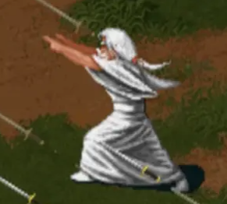
7 | 显示人物面部 | 3S | 特写-近景 | 镜头推进-变焦到门内人物脸部位置 |  |  | 蒲团上之人，低头打坐，满发皆白，满脸皱纹。
8 | 抬头睁眼，眼睛炯炯有神，整个人充满了生气，头发无风自动，并且有能量体升腾的感觉。 | 3S | 特写-近景 | 镜头保持 |  |  |  | 不用详细刻画眼睛，眼睛就那种能量体流出的感觉即可

